完成見本
 | 完成見本 |  |  |  |  |  |  |  |  |  | フォント・フォントサイズ・ フォントの色の設定 セルを結合して中央揃え

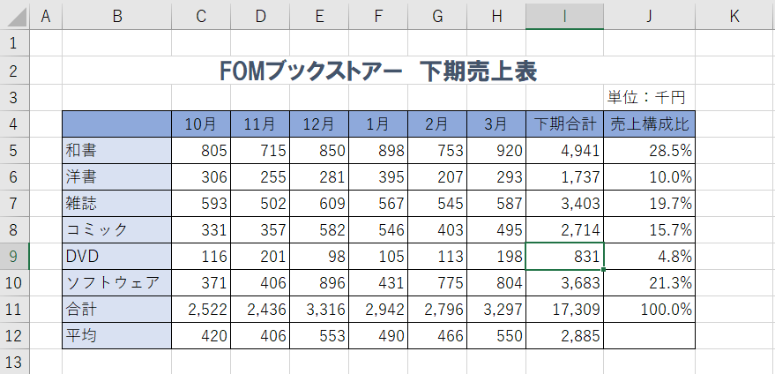
問題１ |  |  |  | 中央揃え |  | 列幅の変更 |  | SUM関数

 |  |  |  |  |  |  |  |  |  |  |  | 罫線

 |  |  | AVERAGE関数
 |  | セルの塗りつぶしの設定 |  |  |  |  | ３桁区切りカンマ表示 |  | 絶対参照を使った数式の入力 パーセントの表示 小数点以下の桁数の表示

問題２
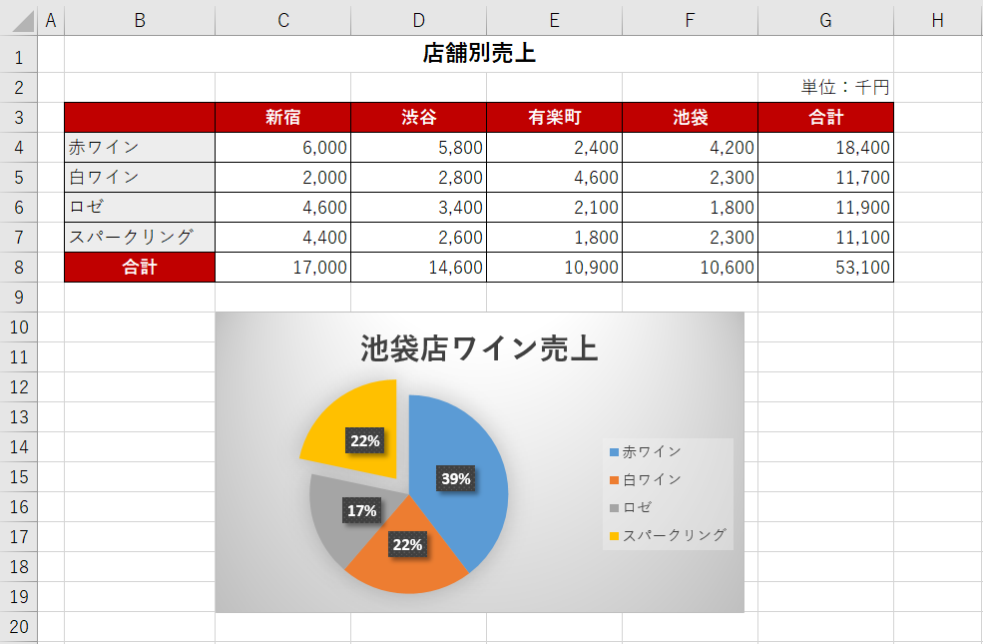

 |  |  |  |  |  |  |  |  |  |  |  |  | グラフのタイトル入力

 |  | 切り離し円の作成 |  |  |  | 円グラフの作成 グラフのスタイルの適用

問題３ |  |  |  | 軸ラベルの表示・書式設定
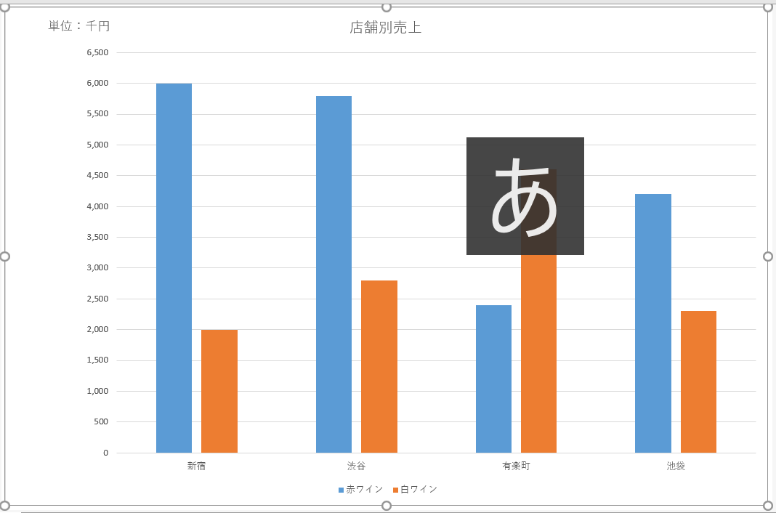

 | 値軸の書式設定 |  |  |  | 縦軸グラフの作成 グラフフィルターの利用 |  |  |  | グラフエリアの書式設定

問題４

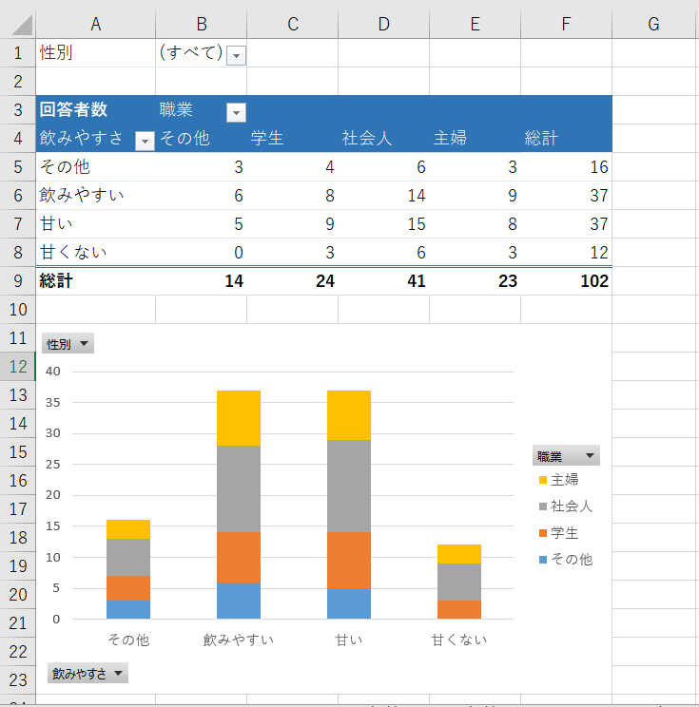

 |  |  |  |  |  |  |  |  |  | ピボットテーブル

 |  |  |  |  |  |  |  |  |  | ピボットグラフ

